Photo Fourniture
 | JAUNE | ORANGE | ROSE | ROUGE | VERT | BLEU | VIOLET | NOIR |  | INTERIEUR
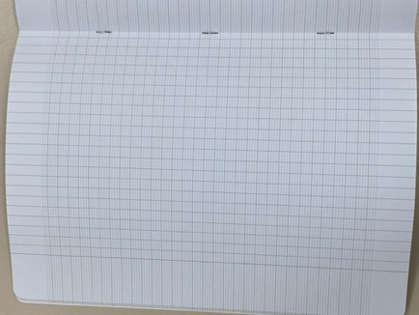
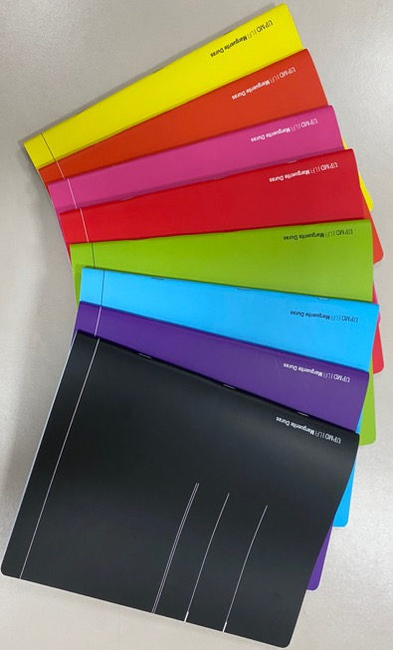

Cahier Grand Format

Format 22.5cm X 30.5cm
96pages

 |  | JAUNE | VERT | ROUGE | NOIR |  |  |  | INTERIEUR
En Commande !
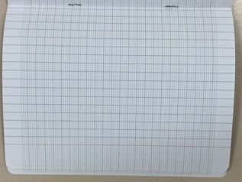
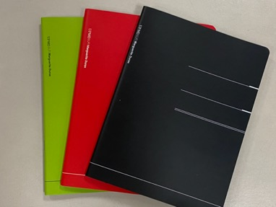

Cahier Petit Format

Format 17cm X 22cm
96pages

 |  |  |  |  |  |  |  |  | INTERIEUR

Cahier Grand Format avec spirales - petits carreaux |  |  | En priorité pour les Lycéens et Collégiens

Format 22.5cm X 30.5cm
96pages

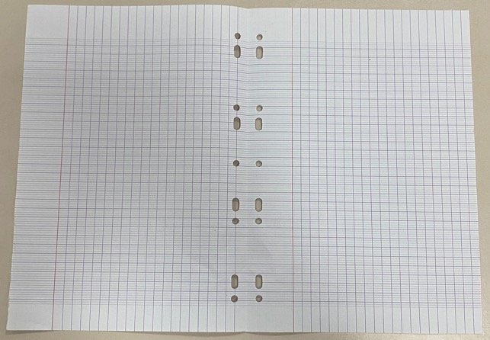
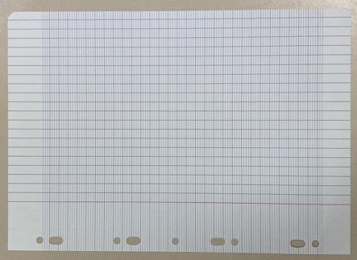

Feuille Double
grands carreaux Seyes

Feuille simple A4
grands carreaux Seyes

Feuille

Format A4
Recto Verso

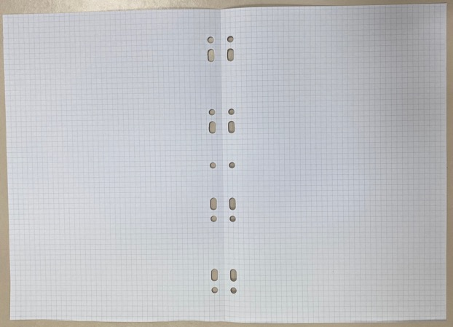

Feuille simple A4
petits carreaux
Feuille Double
petits carreaux

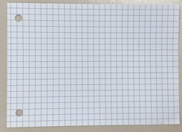
Grand format = A4
petits carreaux
Feuille Bristol

papier épais - cartonné
Format A4
Recto Verso

Petit format = A6 petits carreaux

Feuille Chinois

LVB Chinois

Format A4
Recto Verso

